Updated Calculation
上海市 | 2016 | 2017 | 2018 | 2019 | 2020 | 2021 | 2022 | 2023 | 2024 | 2025 | 2026 | 2027 | 2028 | 2029 | 2030 | 2031 | 2032 | 2033 | 2034 | 2035 | 2036 | 2037 | 2038 | 2039 | 2040 | 2041 | 2042 | 2043 | 2044 | 2045 | 2046 | 2047 | 2048 | 2049 | 2050 | 2051 | 2052 | 2053 | 2054 | 2055 | 2056 | 2057 | 2058 | 2059 | 2060
总装机容量（万千瓦） | 2371 | 2400 | 2525 | 2664 | 2669 | 2786 | 2830 | 2954
可再生能源发电装机容量（万千瓦） | 130 | 157 | 188 | 233 | 262 | 330 | 371 | 479
水电装机容量（万千瓦） | 0 | 0 | 0 | 0 | 0 | 0 | 0
风电装机容量（万千瓦） | 71 | 71 | 71 | 81 | 82 | 107 | 107
太阳能发电装机容量（万千瓦） | 35 | 58 | 89 | 109 | 137 | 168 | 195
生物质发电装机容量（万千瓦） | 24 | 28 | 28 | 43 | 43 | 55 | 69
总发电量（亿千瓦时） | 832 | 866 | 857 | 837 | 864 | 1007 | 963 | 1015 | 1025 | 1052
可再生能源发电量（亿千瓦时） | 30 | 39 | 44 | 50.3 | 62 | 68 | 82 | 89 | 87 | 91
水力发电量（亿千瓦时） | 0 | 0 | 0 | 0 | 0 | 0 | 0 | 0 | 0 | 0
风力发电量（亿千瓦时） | 14 | 17 | 18 | 17 | 19 | 18 | 25 | 23 | 25 | 26
太阳能发电量（亿千瓦时） | 1 | 3 | 6 | 8 | 10 | 15 | 18 | 20 | 23 | 26
生物质发电量（亿千瓦时） | 15 | 19 | 20 | 25.3 | 33 | 35 | 39 | 39 | 39 | 39
总利用小时数（时） | 3564 | 3681 | 3527 | 3206 | 3357 | 3860 | 3541
水电利用小时数（时） | 0 | 0 | 0 | 0 | 0 | 0 | 0
风电利用小时数（时） | 2162 | 2337 | 2489 | 2065 | 2289 | 2189 | 2296
太阳能发电利用小时数（时） | 743 | 893 | 946 | 867 | 861 | 1171 | 1221
生物质发电利用小时数（时） | 7156 | 7258 | 7337 | 7720 | 7769 | 6829 | 6107
可再生能源发电比例 | 3.6% | 4.5% | 5.1% | 6.0% | 7.2% | 6.8% | 8.5% | 8.8% | 8.4% | 8.6% | 8.6% | 8.6% | 8.6% | 8.6% | 8.6% | 8.6% | 8.6% | 8.6% | 8.6% | 8.6% | 8.6% | 8.6% | 8.6% | 8.6% | 8.6% | 8.6% | 8.6% | 8.6% | 8.6% | 8.6% | 8.6% | 8.6% | 8.6% | 8.6% | 8.6% | 8.6% | 8.6% | 8.6% | 8.6% | 8.6% | 8.6% | 8.6% | 8.6% | 8.6% | 8.6%

注1:利用小时数来源于电力工业统计资料汇编2016-2022中2-7

《上海电力供应环境可持续性关键绩效指标报告 （2023年度）》 |  |  |  |  |  |  |  |  |  |  |  |  |  |  | 上海市能源十四五规划
https://www.sheitc.sh.gov.cn/jjyx/20240430/8cd8e51540534c908c2d69565bf41c63.html |  |  |  |  |  |  |  |  |  |  |  |  |  |  | https://www.shanghai.gov.cn/202210zfwj/20220521/1d9410e2e7c4474da6618278ccb4528d.html
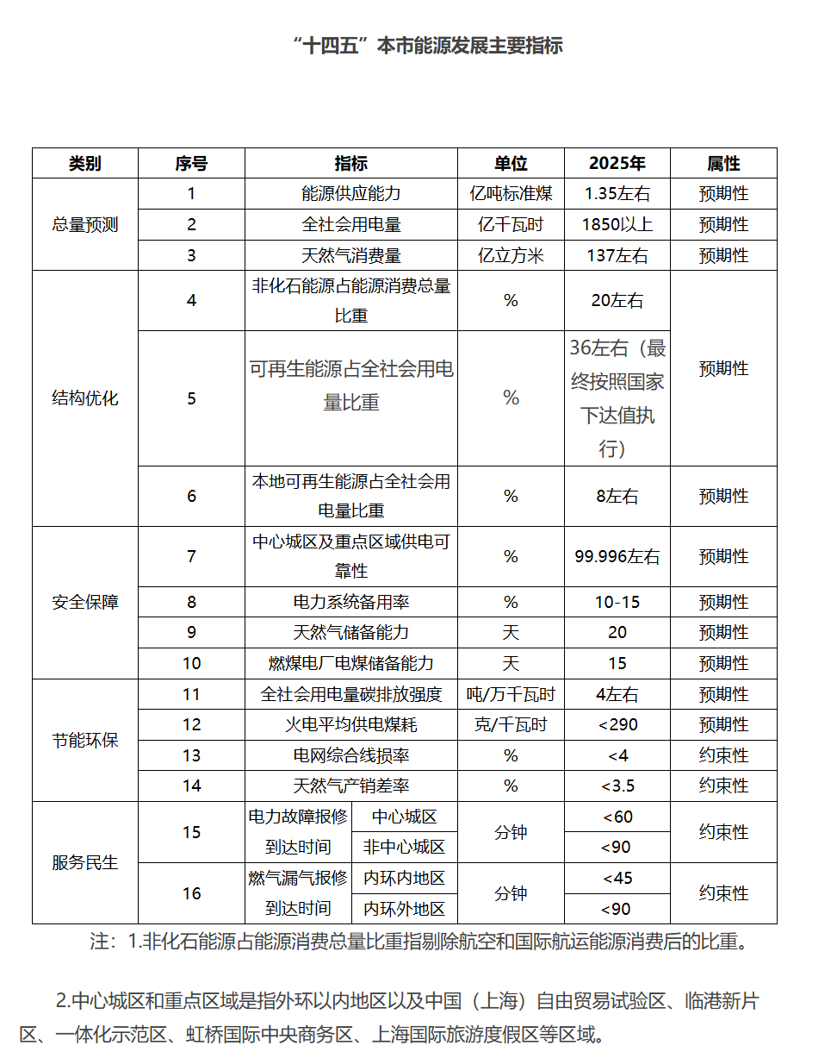

碳中和情景

calculation
上海市 Shanghai | 上海 | 2015 | 2016 | 2017 | 2018 | 2019 | 2020 | 2021 | 2022 | 2023 | 2024 | 2025 | 2026 | 2027 | 2028 | 2029 | 2030 | 2031 | 2032 | 2033 | 2034 | 2035 | 2036 | 2037 | 2038 | 2039 | 2040 | 2041 | 2042 | 2043 | 2044 | 2045 | 2046 | 2047 | 2048 | 2049 | 2050 | 2051 | 2052 | 2053 | 2054 | 2055 | 2056 | 2057 | 2058 | 2059 | 2060
Past Renewable Consumption Ratio | 可再生消纳比例 | 0.298 | 0.326 | 0.333 | 0.321 | 0.345 | 0.356 | 0.319 | 0.298
Renewable Consumption Ratio set in 2021 | 21年预设目标 |  |  |  |  |  |  | 0.33 | 0.338 | 0.346 | 0.353 | 0.361 | 0.369 | 0.377 | 0.384 | 0.392 | 0.4
Annual Renewal Consumption Target | 历年目标 |  |  |  | 0.315 | 0.32 | 0.325 | 0.315 | 0.3245 | 0.3 | 0.31
Past non-Hydro RE Consumption Ratio | 非水可再生消纳比例 | 0.016 | 0.02 | 0.027 | 0.033 | 0.042 | 0.048 | 0.052 | 0.06
non-Hydro RE Consumption Ratio set in 2021 | 21年预设目标 |  |  |  |  |  |  | 0.045 | 0.06 | 0.074 | 0.089 | 0.104 | 0.118 | 0.133 | 0.148 | 0.162 | 0.177
Annual Renewal Consumption Target | 历年目标 |  |  |  | 0.025 | 0.03 | 0.04 | 0.04 | 0.0525 | 0.06 | 0.077

Past RE Consumed | 可再生消纳量 | 419 | 484 | 509 | 503 | 542 | 561 | 558 | 520
Past non-Hydro RE Consumed | 非水可再生消纳量 | 23 | 30 | 41 | 52 | 66 | 76 | 91 | 105

Total Generation | 总发电量(亿千瓦小时) | 821 | 832 | 866 | 857 | 837 | 864 | 1007 | 963 | 1015
Hydro Generation | 水力发电量(亿千瓦小时) | 0 | 0 | 0 | 0 | 0 | 0 | 0 | 0
Biogas Generation | 沼气发电发电量(亿千瓦小时) | 0 | 1 | 1 | 1 | 1 | 1 | 1 | 1
Wood and Crop Biomass Generation | 秸秆.蔗渣.林木质发电发电量(亿千瓦小时) | 0 | 0 | 0 | 0 | 0 | 0 | 0 | 0
Solid Waste Generation | 垃圾焚烧发电发电量(亿千瓦小时) | 0 | 14 | 18 | 19 | 24 | 32 | 34 | 38
Wind Generation | 风力发电量(亿千瓦小时) | 10 | 14 | 17 | 18 | 17 | 19 | 18 | 25
Solar Generation | 太阳能发电量(亿千瓦小时) | 1 | 1 | 3 | 6 | 8 | 10 | 15 | 18
Nuclear Generation | 核能发电量(亿千瓦小时) | 0 | 0 | 0 | 0 | 0 | 0 | 0 | 0
Other Renewable Generation | 其他机组发电量(亿千瓦小时) | 0 | 0 | 0 | 0 | 0 | 0 | 0 | 0

 | 发电量增量
Total Renewable Generation | 可再生能源发电量(亿千瓦小时) | 11 | 30 | 39 | 44 | 50 | 62 | 68 | 82 | 89
Total non-Hydro RE Generation | 非水可再生能源发电量(亿千瓦小时) | 11 | 30 | 39 | 44 | 50 | 62 | 68 | 82
 | 间歇性可再生能源发电（亿千瓦小时） | 11 | 15 | 20 | 24 | 25 | 29 | 33 | 43

Imported Electricity | 调入电量(亿千瓦小时) | 647 | 713 | 780 | 855 | 870 | 826 | 834
Exported Electricity | 调出电量(亿千瓦小时) | (63) | (60) | (118) | (145) | (138) | (114) | (91)
Exported Renewable Power | 调出可再生电量 | (1) | (2) | (5) | (7) | (8) | (8) | (6)
Exported non-Hydro RE Power | 调出非水可再生电量 | (1) | (2) | (5) | (7) | (8) | (8) | (6)
Imported Renewable Power | 调入可再生电量 | 409 | 456 | 475 | 467 | 500 | 507 | 496
Imported non-Hydro RE Power | 调入非水可再生电量 | 13 | 2 | 7 | 15 | 24 | 22 | 29

Local Renewable Generation Ratio | 本地发电可再生能源比例 | 1.3% | 3.6% | 4.5% | 5.1% | 6.0% | 7.2% | 6.8% | 8.5% | 8.8%
Local non-Hydro RE Generation Ratio | 本地发电非水可再生能源比例 | 1.3% | 3.6% | 4.5% | 5.1% | 6.0% | 7.2% | 6.8% | 8.5%
Local Hydro Generation Ratio | 本地水力发电比例 | 0.0% | 0.0% | 0.0% | 0.0% | 0.0% | 0.0% | 0.0% | 0.0%

Imported Renewable Generation Ratio | 调入电力可再生能源比例 | 63.2% | 63.9% | 61.0% | 54.6% | 57.5% | 61.4% | 59.5%
Import non-Hydro RE Generation Ratio | 调入电非水可再生能源比例 | 2.0% | 0.3% | 0.9% | 1.8% | 2.8% | 2.7% | 3.5%

Ratio of RPS vs Renewable Consumed | 可再生生产配额与消费配额比例 | 0.044551986855 | 0.11060641812 | 0.13523916526 | 0.15994358354 | 0.17419008536 | 0.20157095298 | 0.21168435372 | 0.28574017158
Ratio of non-Hydro RPS vs RE Consumed | 非水可再生生产配额与消费配额比例 | 0.82978075518 | 1.8028846154 | 1.6679497049 | 1.555814858 | 1.4308471298 | 1.4949845679 | 1.298602093 | 1.4191761855

Extrapolated RPS | 预期可再生生产配额 | 1.3% | 3.6% | 4.5% | 5.1% | 6.0% | 7.2% | 6.8% | 8.5% | 8.8% | 8.4% | 8.6% | 8.6% | 8.6% | 8.6% | 8.6% | 8.6% | 8.6% | 8.6% | 8.6% | 8.6% | 8.6% | 8.6% | 8.6% | 8.6% | 8.6% | 8.6% | 8.6% | 8.6% | 8.6% | 8.6% | 8.6% | 8.6% | 8.6% | 8.6% | 8.6% | 8.6% | 8.6% | 8.6% | 8.6% | 8.6% | 8.6% | 8.6% | 8.6% | 8.6% | 8.6% | 8.6%
Extrapolated non-Hydro RPS | 预期非水可再生生产配额 | 1.3% | 3.6% | 4.5% | 5.1% | 6.0% | 7.2% | 6.8% | 8.5% | 11.3% | 13.6% | 15.9% | 18.0% | 20.3% | 22.6% | 24.7% | 27.0% | 27.0% | 27.0% | 27.0% | 27.0% | 27.0% | 27.0% | 27.0% | 27.0% | 27.0% | 27.0% | 27.0% | 27.0% | 27.0% | 27.0% | 27.0% | 27.0% | 27.0% | 27.0% | 27.0% | 27.0% | 27.0% | 27.0% | 27.0% | 27.0% | 27.0% | 27.0% | 27.0% | 27.0% | 27.0% | 27.0%
 | 水电对应发电量 |  |  |  |  |  |  |  |  |  |  |  |  |  |  |  | -1910143789.4
 | 水电生产配额 | 0 | 0 | 0 | 0 | 0 | 0 | 0 | 0 | -0.025115153427 | -0.051263162996 | -0.072366177797 | -0.093706696107 | -0.11657153715 | -0.1394363782 | -0.16077689651 | -0.18364173755 | -0.1786982309 | -0.17349749939 | -0.16940579972 | -0.1643579705 | -0.15975565534 | -0.15591559495 | -0.15217756359 | -0.14859521993 | -0.14523254975 | -0.14194189382 | -0.13904435707 | -0.13630261052 | -0.13350213558 | -0.13084820766 | -0.12836223917 | -0.12613861639 | -0.1240131671 | -0.12200102671 | -0.12027626656 | -0.11841195542 | -0.11701191963 | -0.11590601605 | -0.1146889866 | -0.1137904814 | -0.11300864109 | -0.11249712071 | -0.11205746076 | -0.11194237855 | -0.11191774504 | -0.1108019971
 |  |  |  |  |  |  |  |  |  |  |  |  |  |  |  |  |  |  |  |  |  |  |  |  |  |  |  |  |  |  |  |  |  |  |  |  |  |  |  |  |  |  |  |  |  |  | -1910143789.4

Expected Electricirty Generation from Calibration | 模型预期总发电量 |  |  |  |  |  |  | 509467084.58 | 684007257.57 | 8.24E+09 | 8.40E+09 | 8.85E+09 | 9.26E+09 | 9.57E+09 | 9.91E+09 | 1.02E+10 | 1.04E+10 | 1.07E+10 | 1.10E+10 | 1.13E+10 | 1.16E+10 | 1.20E+10 | 1.23E+10 | 1.26E+10 | 1.29E+10 | 1.32E+10 | 1.35E+10 | 1.37E+10 | 1.40E+10 | 1.43E+10 | 1.46E+10 | 1.49E+10 | 1.51E+10 | 1.54E+10 | 1.57E+10 | 1.59E+10 | 1.61E+10 | 1.63E+10 | 1.65E+10 | 1.67E+10 | 1.68E+10 | 1.69E+10 | 1.70E+10 | 1.70E+10 | 1.71E+10 | 1.71E+10 | 1.72E+10
RPS Percentage Achieved from Calibration | 模型预测可再生能源发电配额 |  |  |  |  |  | 19.4% | 29.9% | 30.7% | 41.8% | 42.2% | 41.3% | 40.7% | 40.7% | 42.5% | 45.1% | 47.1% | 49.4% | 51.8% | 53.8% | 56.2% | 58.4% | 60.4% | 62.4% | 64.4% | 66.3% | 68.2% | 70.0% | 71.7% | 73.4% | 75.1% | 76.7% | 78.2% | 79.6% | 81.1% | 82.4% | 83.8% | 85.0% | 86.2% | 87.3% | 88.4% | 89.5% | 90.4% | 91.4% | 92.2% | 93.0% | 93.9%

RPS Percentage Achieved from Calibration | 模型预测可再生能源发电配额 |  |  |  |  |  | #REF! | #REF! | #REF! | #REF! | #REF! | #REF! | #REF! | #REF! | #REF! | #REF! | #REF! | #REF! | #REF! | #REF! | #REF! | #REF! | 49.7% | 51.9% | 54.2% | 56.4% | 58.7% | 60.9% | 63.1% | 65.2% | 67.3% | 69.3% | 71.2% | 73.2% | 75.0% | 76.8% | 78.6% | 80.1% | 81.6% | 83.1% | 84.4% | 85.7% | 86.9% | 88.0% | 89.1% | 90.0% | 90.9%

 | Targeted Percentage |  |  |  |  |  |  |  | 0.085150571132 |  |  | 0 |  |  |  |  |  |  |  |  |  | 64% |  |  |  |  |  |  |  |  |  |  |  |  |  |  |  |  |  |  |  |  |  |  |  |  | 0.87
 | FOPITY |  |  |  |  |  | 8% | 8% | 10% | 7% | 3% | 0% | 7% | 15% | 22% | 29% | 37% | 44% | 51% | 59% | 66% | 74% | 75% | 76% | 77% | 78% | 79% | 80% | 81% | 82% | 83% | 84% | 85% | 86% | 87% | 88% | 89% | 90% | 92% | 93% | 94% | 95% | 96% | 97% | 98% | 99% | 100%

